Лист1
Изображение | 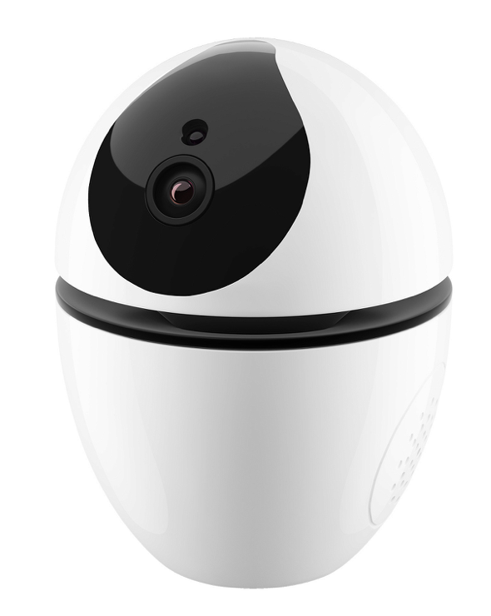
ОСНОВНЫЕ ХАРАКТЕРИСТИКИ
Наименование | Поворотная Wi-Fi камера на батарейках RV-3409
Модель | RV-3409
Тип камеры | IP/поворотная
Качество съемки | FullHD 1080p (1920x1080)
Сенсор изображения | 2 Мпикс, CMOS
Объектив | 2.8 мм
Угол обзора | 130°
Горизонтальный угол поворота | 340°
Вертикальный угол поворота | Нет
Режим день/ночь | Автоматически
Минимальная освещенность | 0.1 Люкс
ИК-подсветка | 8 светодиодов
Дальность ИК-подсветки | до 10 м
Фото с камеры онлайн | есть
Запись в память телефона онлайн | есть
Запись по датчику движения | есть
Запись в облако *Сервисы облачного хранилища | Яндекс.Диск/Google Drive
Датчик движения | есть
Автослежение *Фиксирует движения и, как только движущийся объект обнаружен, начинается отслеживание его перемещения | есть
Двусторонняя аудиосвязь | есть
Поддержка ONVIF | есть
Звуковая сирена | есть
Push-уведомление при срабатывании датчиков | есть
Push-уведомление при отключении электропитания | нет
SMS-уведомление | нет
Цифровое увеличение | есть
Формат сжатия видео | H.264
Частота кадров | макс. 25 к/с
Формат сжатия аудио | G.711
Функция Smart Link *Подключение внешних беспроводных датчиков | не поддерживает
Беспроводная связь с датчиками | не поддерживает
Тип подключения | Wi-Fi/Ethernet
Беспроводная сеть Wi-Fi | 802.11 b/g/n 2.4 ГГц
Поддержка сетей 5 ГГц | отсутствует
Проводная сеть | Ethernet 10/100 Мбит/с, RJ45
Поддержка PoE *Позволяет передавать питание и данные через один Ethernet кабель | отсутствует
Питание | DC 5V, 2A
Длина провода питания | 3 м
Резервное питание | 3,7 В /800 а·ч, 2x14500 *Автоматически переходит на резервное питание в случае отключения электричества
Поддержка micro SD | до 128 ГБ
Мобильное приложение | Android/iOS
Обновление ПО камеры по воздуху | есть
Способ крепления | настольная/настенная
Настенный кронштейн | в комплекте
Рабочая температура | −10 °C до 50 °С
Рабочая влажность | до 80%, без конденсата
Габариты устройства | 129х97х97 мм
Вес устройства | 255 г
Габариты упаковки | 129x207x109 мм
Вес упаковки | 746 г

ДОПОЛНИТЕЛЬНО
Штрихкод | 4607946850148
Страна происхождения товара | Китай
Бренд | Rubetek
ТНВЭД | 8525809109
ИЗГОТОВИТЕЛЬ | Шэньчжэнь ЖИКУ Технолоджи Лимитед, Офис 1101, Башня В, Хайсонг Мэнсион, Тайран-роуд 9, Чегонгмиао, Шэньчжэнь, Гуандун, 518040, Китай
ИМПОРТЕР | ООО «РУБЕТЕК РУС», 143026, г. Москва, территория инновационного центра «Сколково», Большой бульвар, д. 42, стр. 1, 1 этаж, часть помещения No334, рабочее место No31
Гарантия | 1 год
Срок службы | 3 года

КОМПЛЕКТАЦИЯ
Камера RV-3409 | 1 шт
Инструкция | 1 шт
Гарантийный талон | 1 шт
Крепежный набор | 1 шт
Скрепка | 1 шт
Кронштейн | 1 шт
Карта памяти microSD 16 ГБ | 1 шт
Провод питания 3 м | 1 шт
USB- адаптер DC 5V, 2A | 1 шт

УПАКОВКА
Фото упаковки | 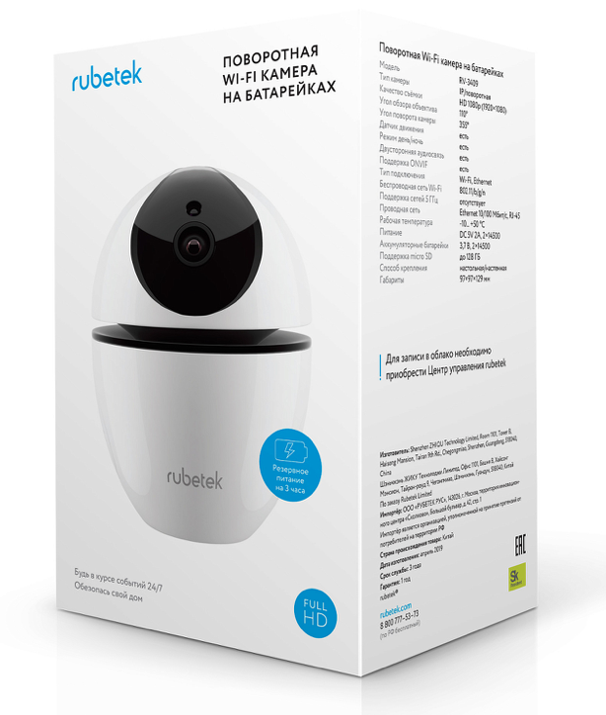 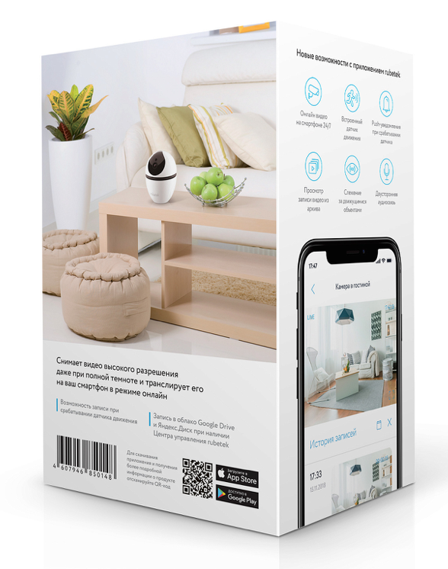

CСЫЛКА НА МЕДИАТЕКУ
Сток изображений | https://rubetek.com/media/photos/povorotnaya-wi-fi-kamera-3409/

